strength_effect
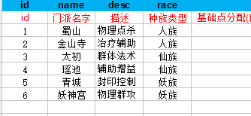
int | string@ignored | string@default | string@default | string@default | string@default | string@default | string@default | string@default | string@default | string@default | string@default | string@default
equip_sid | name | seal_ratio | res_seal_ratio | phy_damage_add | mag_damage_add | cure_power | speed_power | physique | magic | strength | endurance | agility
神器id | 神器名称 | 封印命中（lv:神器等级,strength_lv:强化等级) | 封印抗性 | 物理伤害 | 法术伤害 | 治疗效果 | 速度 | 体质 | 魔力 | 力量 | 耐力 | 敏捷（lv:神器等级,strength_lv:强化等级)
22800 | 盘古斧
22801 | 轩辕剑
22802 | 玲珑塔
22803 | 东皇钟
22804 | 追日靴
22805 | 伏羲扇

